Clone
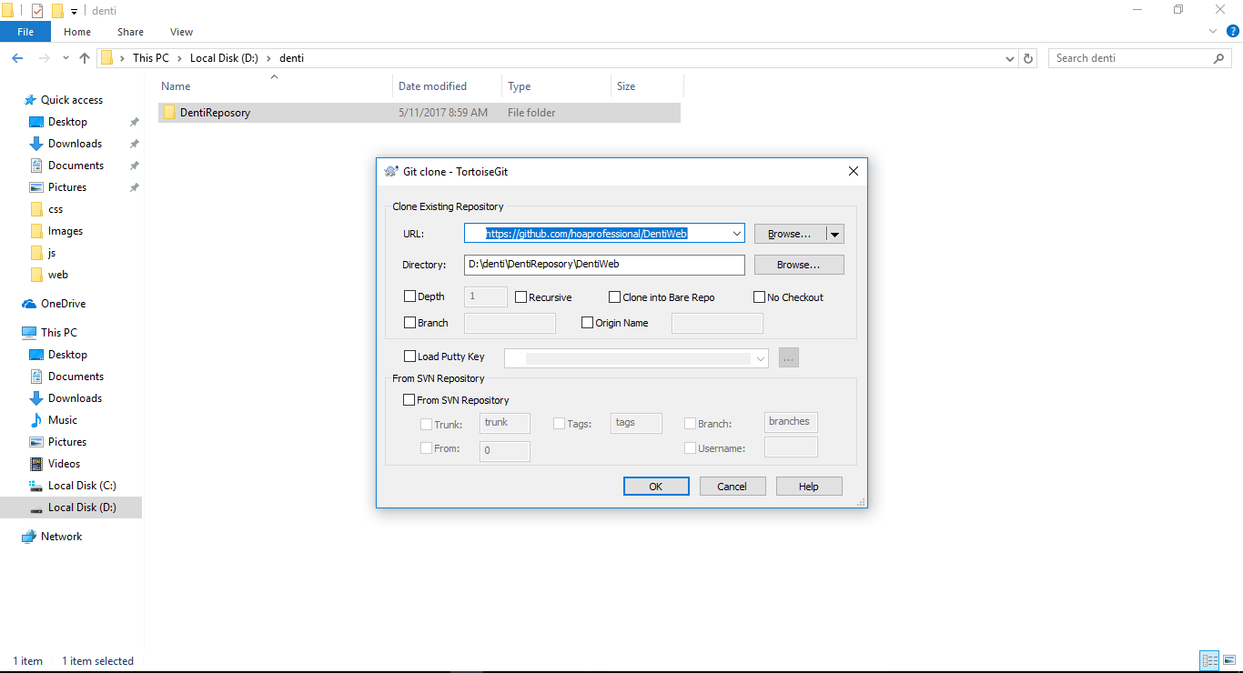
Funtion | Clone
CreateDate: | 2017-05-11 | CreateBy: | Hung-DV
Decription | Lấy tất cả các file từ repository của github về máy lúc ban đầu.
Require | Cài đặt totoirse git, tạo tài khoản github.

Step | Decription
1 | Tạo thư mục trong đĩa cứng dùng để chứa tất cả các file của repository github
2 | Click phải vào thư mục chọn git clone
3 | Nhập url vào và bấm OK (Click vào đây để copy url)

Step 1

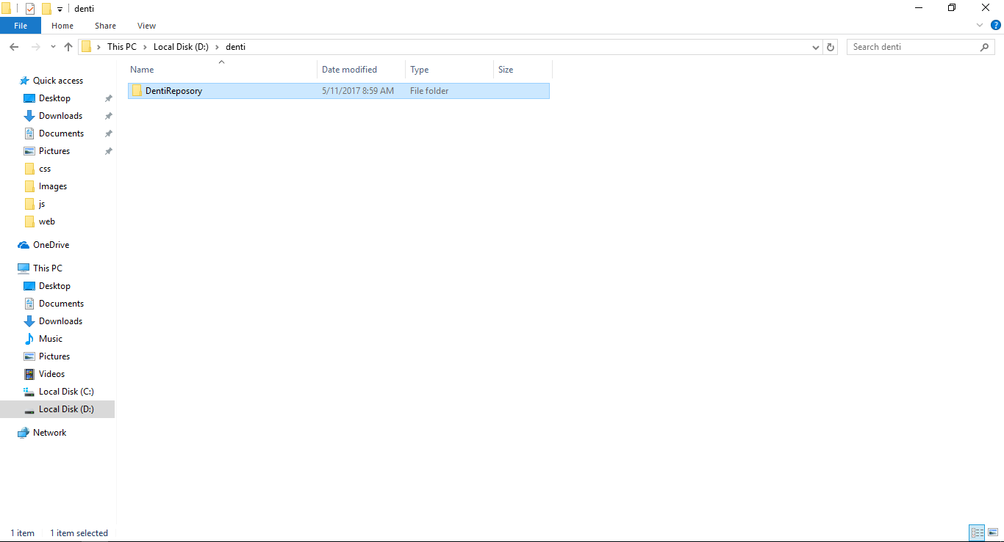

Step2

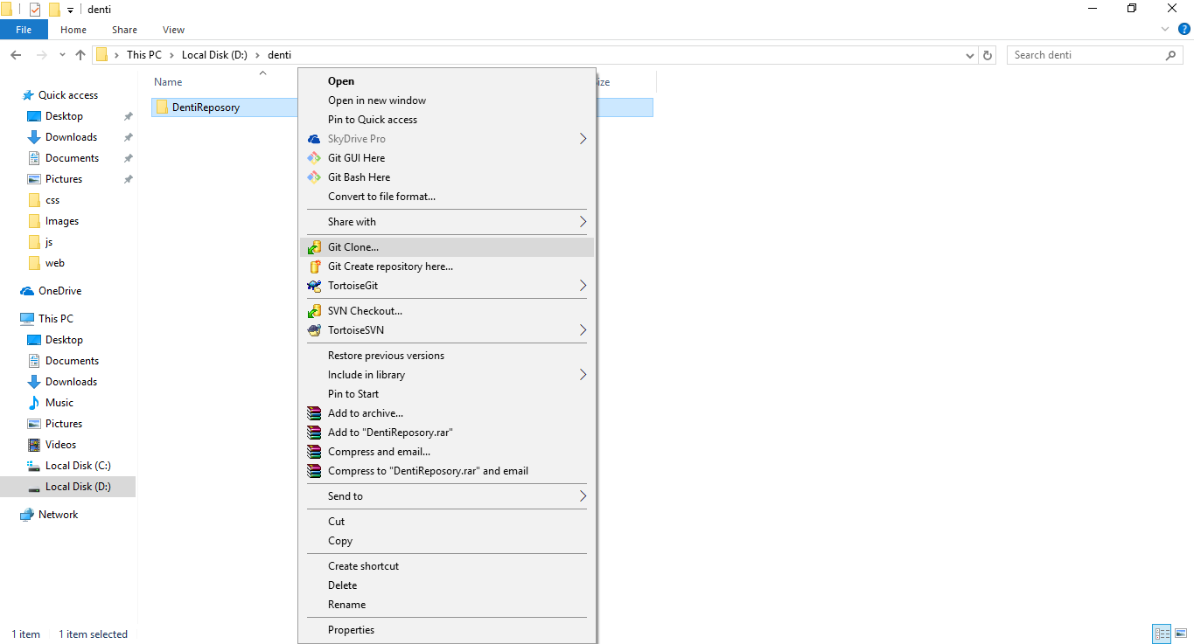

Step 3

Comit
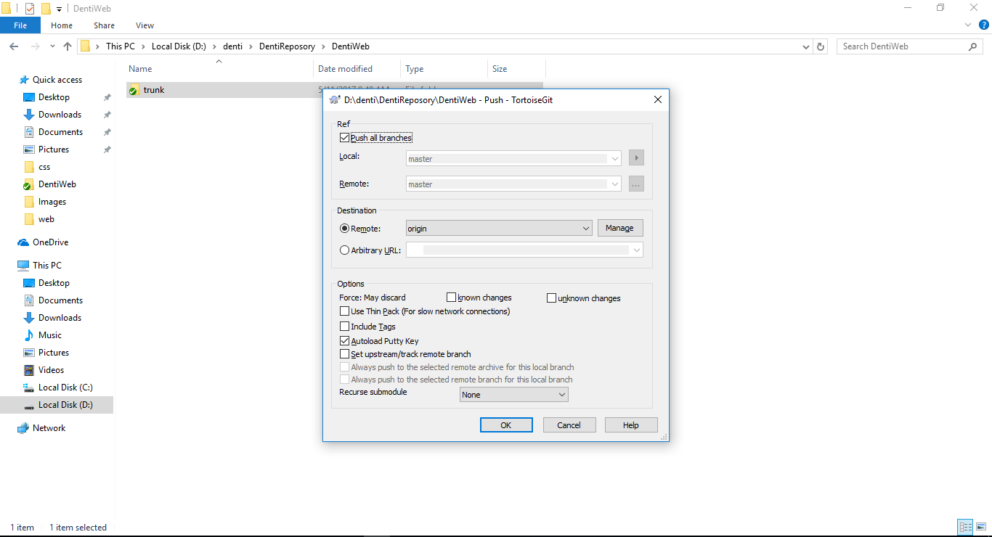
Funtion | Comit
CreateDate: | 2017-05-11 | CreateBy: | Hung-DV
Decription | Upload file từ máy lên repository github.
Require | Đã clone, đảm bảo tất cả các file cần up đều nằm trong thư mục đã clone về.

Step | Decription
1 | TH1. Nếu file đó mới được tạo hoặc thêm vào lần đầu thì click phải vào file hoặc thư mục chọn totoirse -> add -> OK. Bước này chỉ dành khi up file mới
2 | Click phải vào file hoặc thư mục chọn Git commit "master"
3 | Xuất hiện hộp thoại, check set author date và set author và check những file cần comit và bấm Comit
4 | Click phải vào file hoặc thư mục chọn totoirse git -> push
5 | Xuất hiện hộp thoại và bấm OK

Step 1

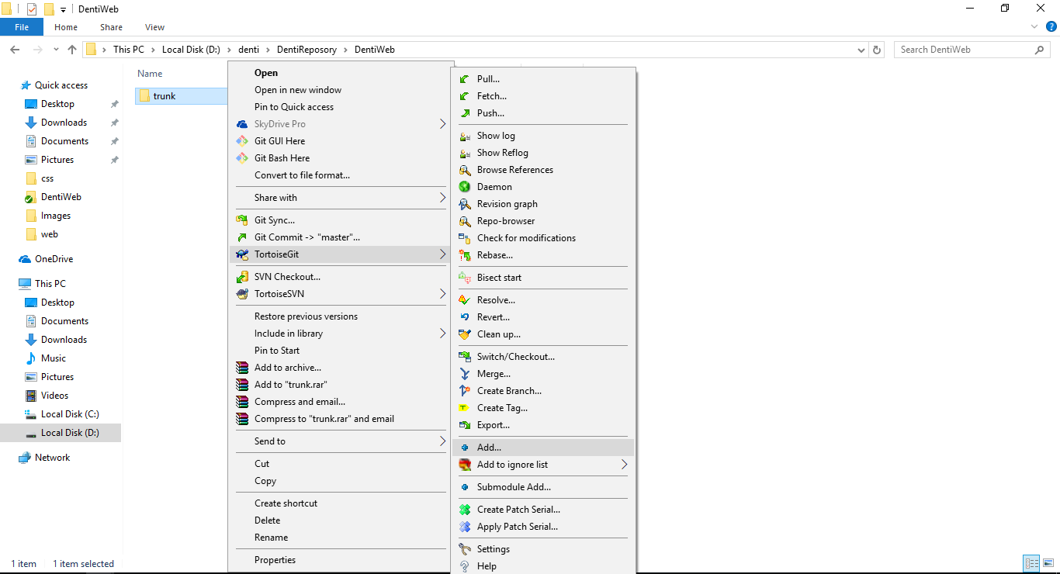

Step2

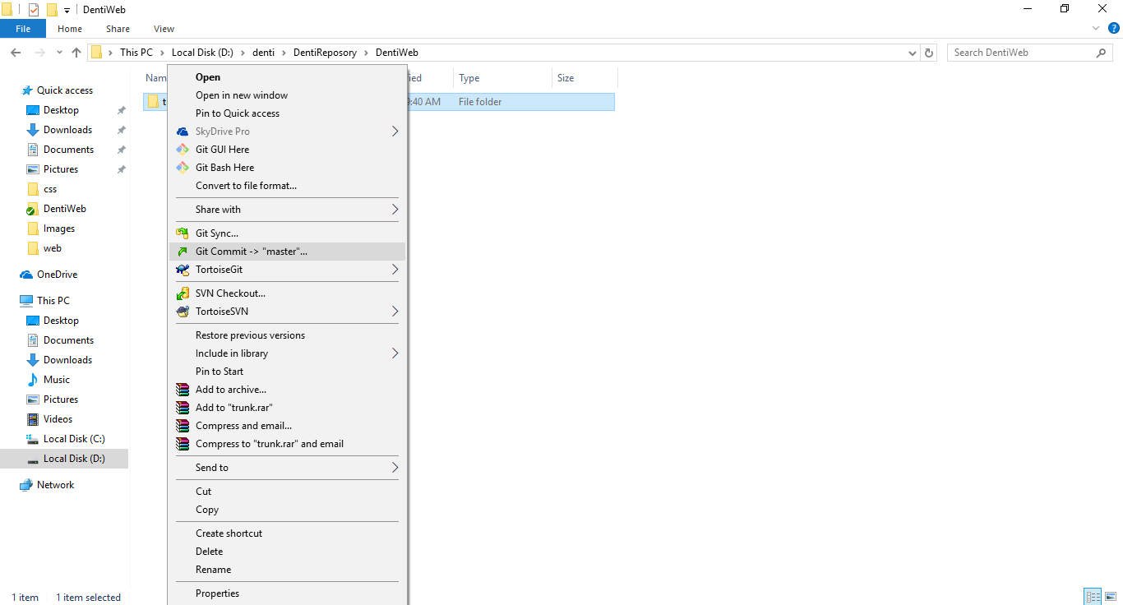

Step 3

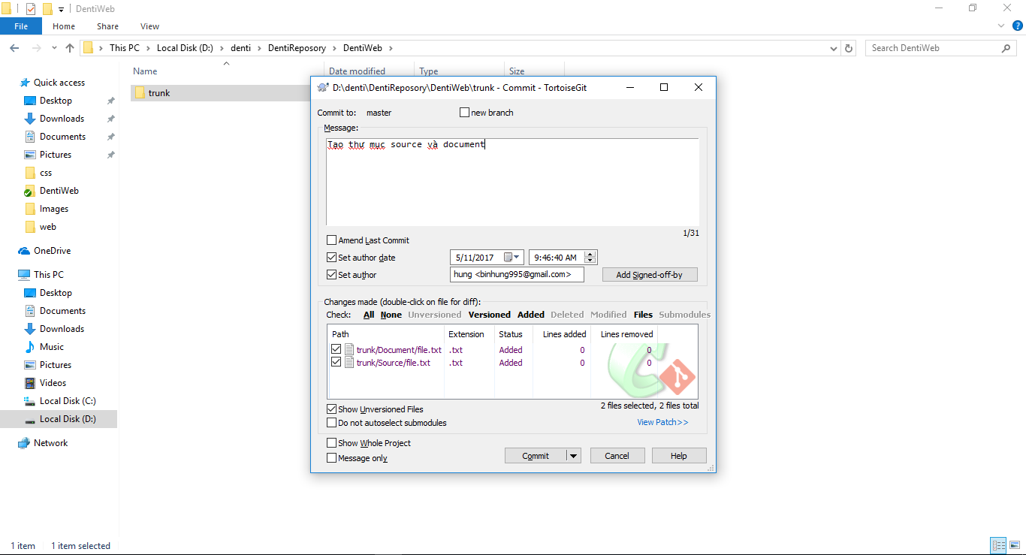

Step4

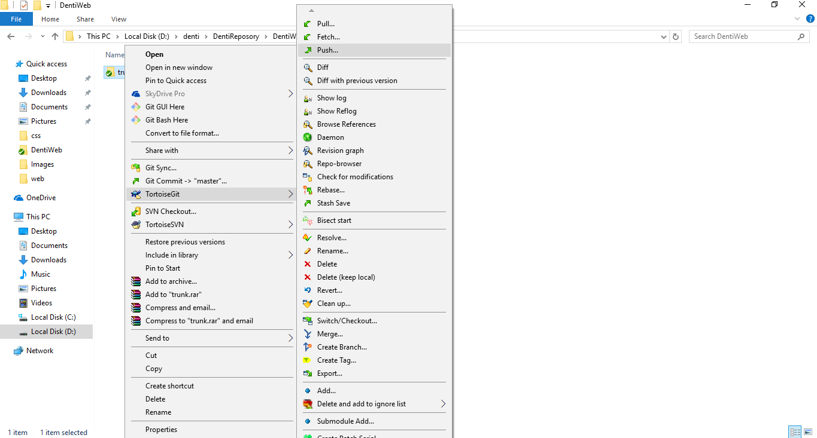

Step5

Pull
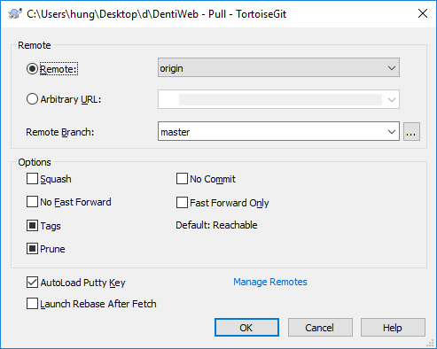
Funtion | Comit
CreateDate: | 2017-05-11 | CreateBy: | Hung-DV
Decription | Download những gì thay đổi từ repository github về máy.
Require | Đã clone.

Step | Decription
1 | Click phải vào file hoặc thư mục chọn totoirse git -> pull
2 | Xuất hiện hộp thoại bấm OK

Step 1

Step2

